讲解后修改的作业
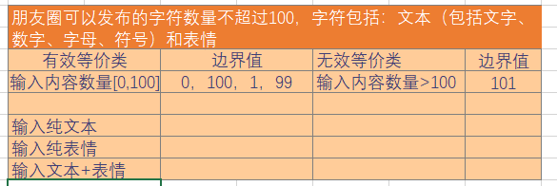
 |  | 朋友圈发送动态的测试点
1 | 不添加图片 | 只发送文本，数量为1
2 |  | 只发送文本，数量为101
3 |  | 只发送表情，数量为2
4 |  | 只发送表情，数量为102
5 |  | 发送文本+表情，数量为3
6 |  | 发送文本+表情，数量为103
7 | 不添加文本 | 只添加图片，数量为1
8 |  | 只添加图片，数量为10
9 |  | 只添加视频，数量为1
10 |  | 只添加视频，数量为2
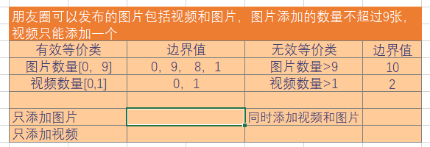
11 |  | 同时添加图片和视频
12 | 文本+图片/视频 | 输入纯文本数量为99，添加9张图片
13 |  | 输入纯文本数量为100，添加1个视频
14 |  | 输入纯文本数量为3，添加图片10
15 |  | 输入纯文本数量为4，添加视频2
16 |  | 输入纯表情数量为99，添加8张图片
17 |  | 输入纯表情数量为100，添加11张图片
18 |  | 输入纯表情数量为4，添加1个视频
19 |  | 输入纯表情数量为5，添加2个视频
20 |  | 输入文本+表情，数量为6，添加图片8
21 |  | 输入文本+表情，数量问7，添加图片10
22 |  | 输入文本+表情，数量为8，添加视频1
23 |  | 输入文本+表情，数量为9，添加视频2
24 |  | 发送敏感词汇
25 |  | 发送敏感图片
26 |  | 发送敏感视频
 |  | 是否可以粘贴复制
27 |  | 图片是否可调换顺序
 |  | 添加的图片是否可以删除
 |  | 视频长度为10s
 |  | 视频长度为10mins

